Sheet1
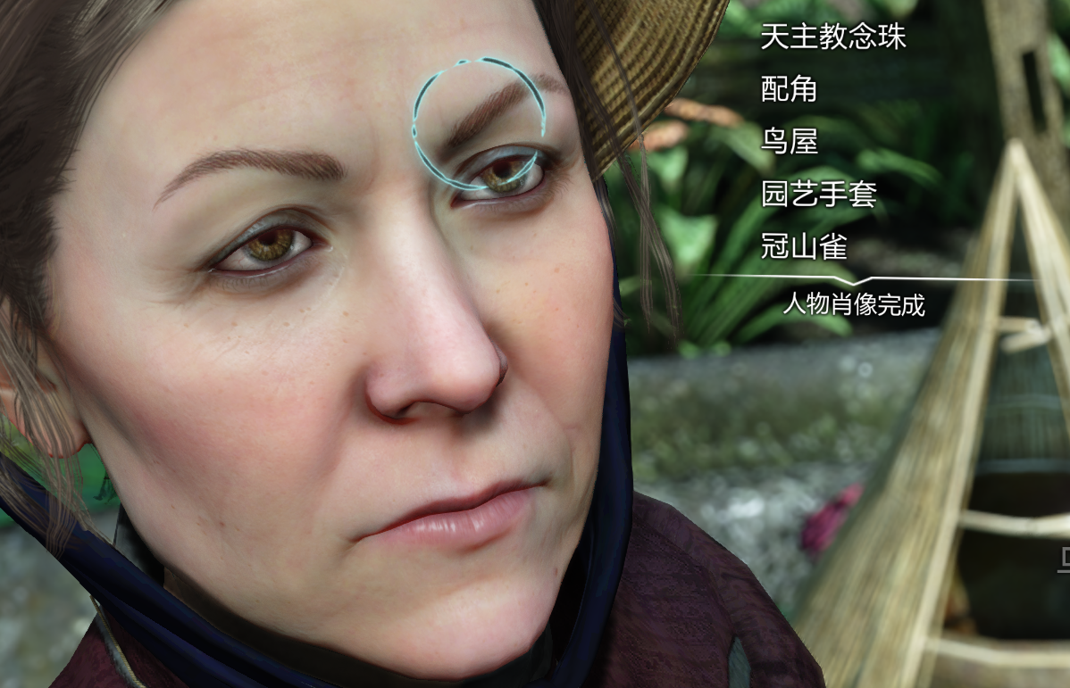
游戏名 | 玩法&设计
夏洛克福尔摩斯：罪与罚 | 肖像分析：AD键移动镜头，画框内鼠标移动到亮起地方可点击，据此获得名词信息 对话QTE，选正确选项，选择错误无惩罚

